Pag.1
T E S T E

25 | 28 | 645 | 293 | 82 | 7 | 27347 | 3
25 | 28 | 645 | 293 | 82 | 7 | 27347 | 3
25 | 28 | 645 | 293 | 82 | 7 | 27347 | 3
25 | 28 | 645 | 293 | 82 | 7 | 27347 | 3
25 | 28 | 645 | 293 | 82 | 7 | 27347 | 3
25 | 28 | 645 | 293 | 82 | 7 | 27347 | 3
25 | 28 | 645 | 293 | 82 | 7 | 27347 | 3

25 | 28 | 645 | 293 | 82 | 7 | 27347 | 3
25 | 28 | 645 | 293 | 82 | 7 | 27347 | 3
25 | 28 | 645 | 293 | 82 | 7 | 27347 | 3
25 | 28 | 645 | 293 | 82 | 7 | 27347 | 3
25 | 28 | 645 | 293 | 82 | 7 | 27347 | 3
25 | 28 | 645 | 293 | 82 | 7 | 27347 | 3
25 | 28 | 645 | 293 | 82 | 7 | 27347 | 3

Pag.2
DADOS
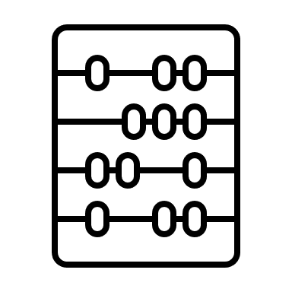
Gráfico
 | Item 1 | Item 2
 | 1 | 2

